1.4гр
1.4. Середньооблікова кількість штатних працівників
по регіонах у 2021 році
Луганська | 96.8
Чернівецька | 98.9
Закарпатська | 129.3
Тернопільська | 132.4
Херсонська | 138.3
Волинська | 148.1
Рівненська | 149.6
Кіровоградська | 157.5
Чернігівська | 168.8
Миколаївська | 176.9
Сумська | 181.8
Івано-Франківська | 183.0
Хмельницька | 190.1
Житомирська | 197.0
Черкаська | 199.2
Вінницька | 225.0
Полтавська | 262.3
Запорізька | 331.8
Київська | 340.2
Донецька | 340.6
Одеська | 381.0
Львівська | 447.4
Харківська | 529.1
Дніпропетровська | 709.2
м.Київ | 1,182.0

2.5граф
2.5. Рівень прийому та звільнення працівників за окремими видами
економічної діяльності у 2021 році
(% до середньооблікової кількості штатних працівників)
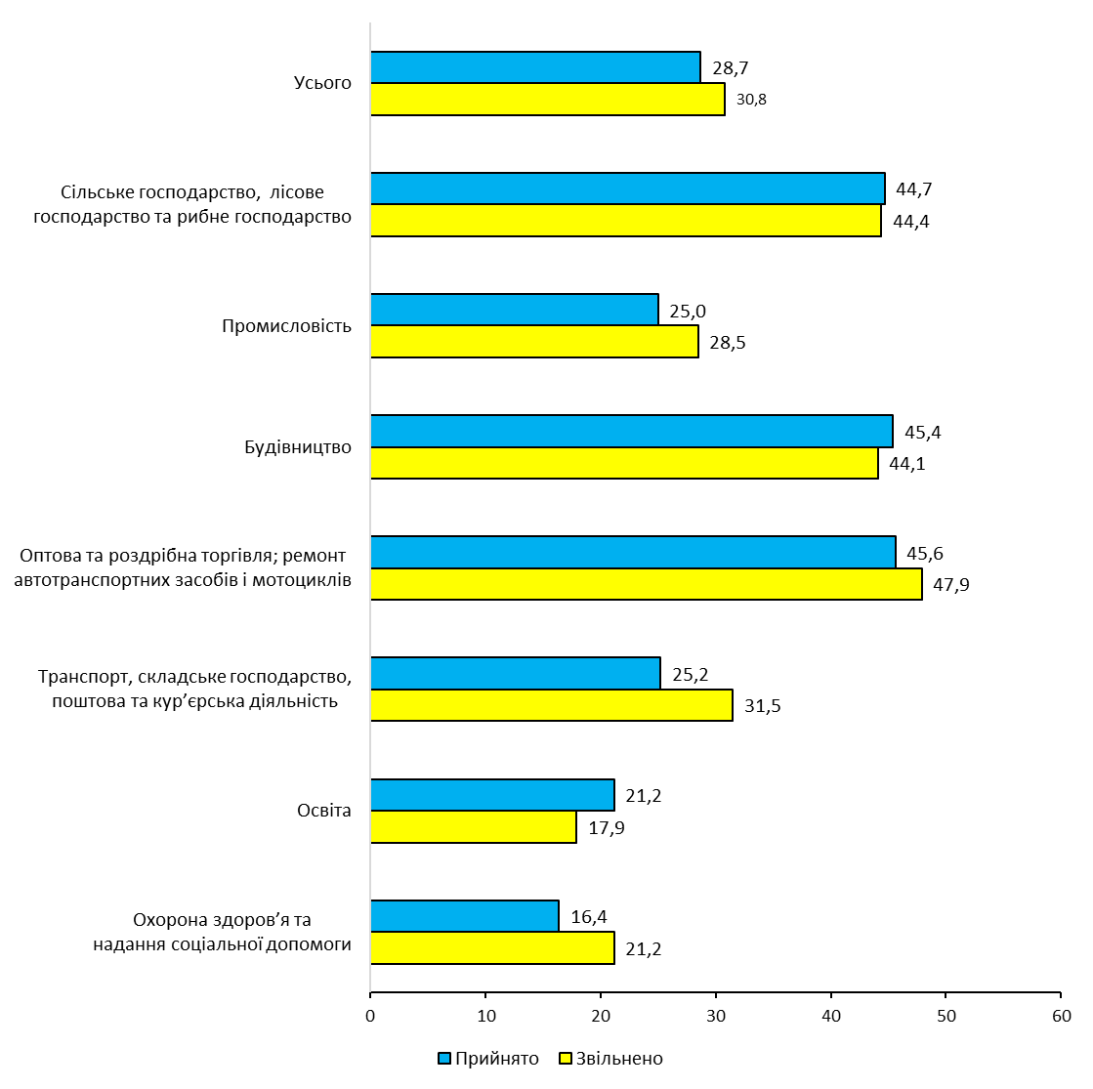

3.10гр
3.10. Рівень вимушеної неповної зайнятості по регіонах
у ІV кварталі 2021 року

 | (% до середньооблікової кількості штатних працівників)
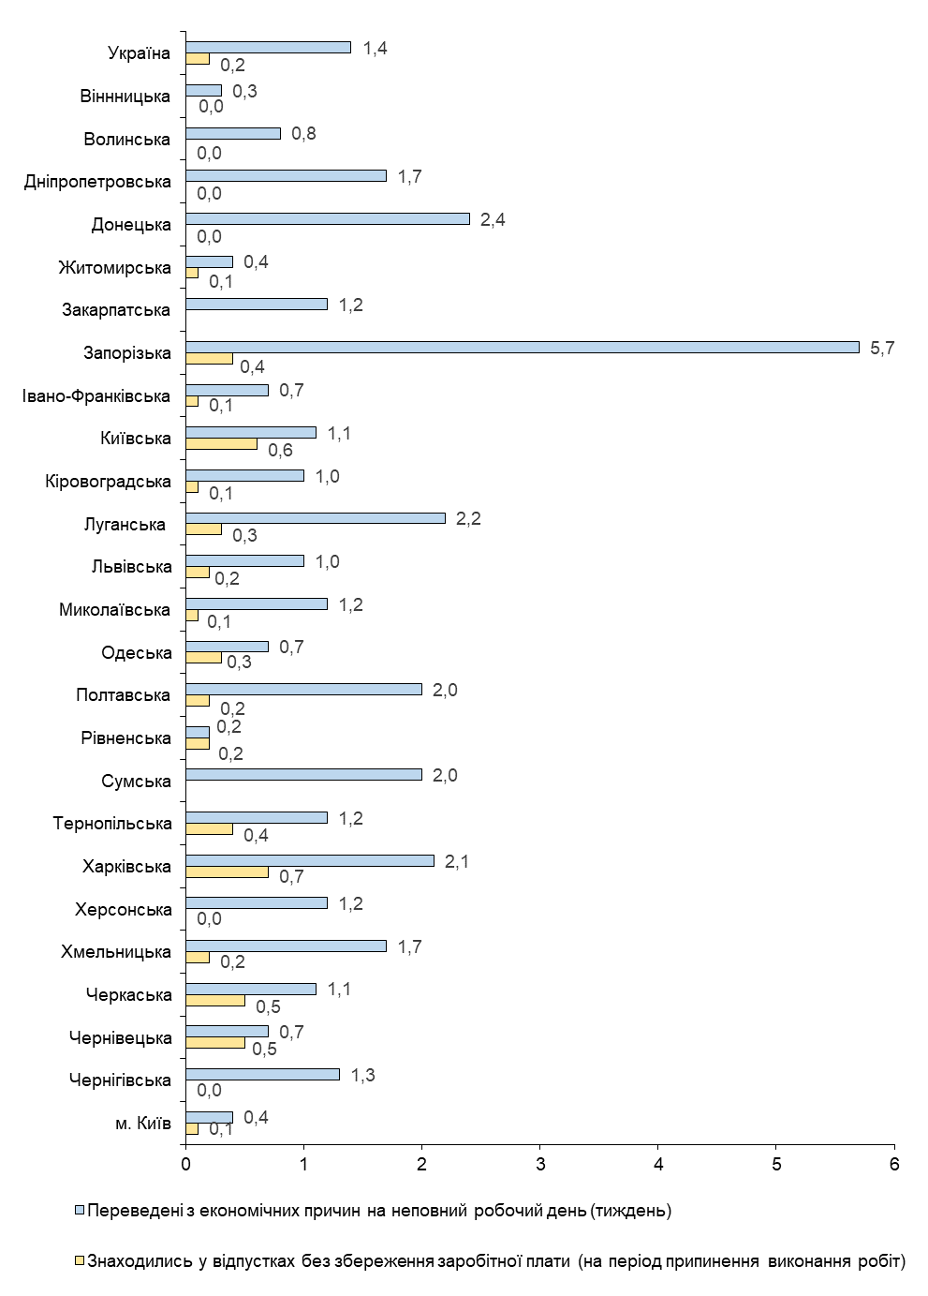

4.3-4.4гр
4.3. Номінальна заробітна плата у 2020–2021 роках
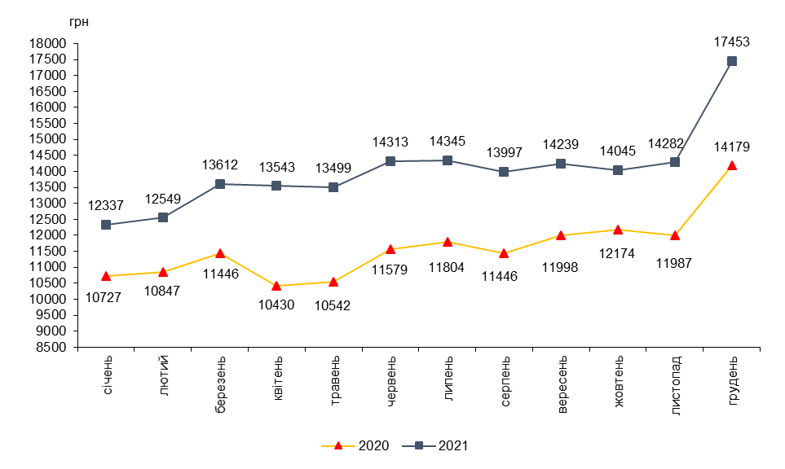

4.4. Реальна заробітна плата у 2020–2021 роках
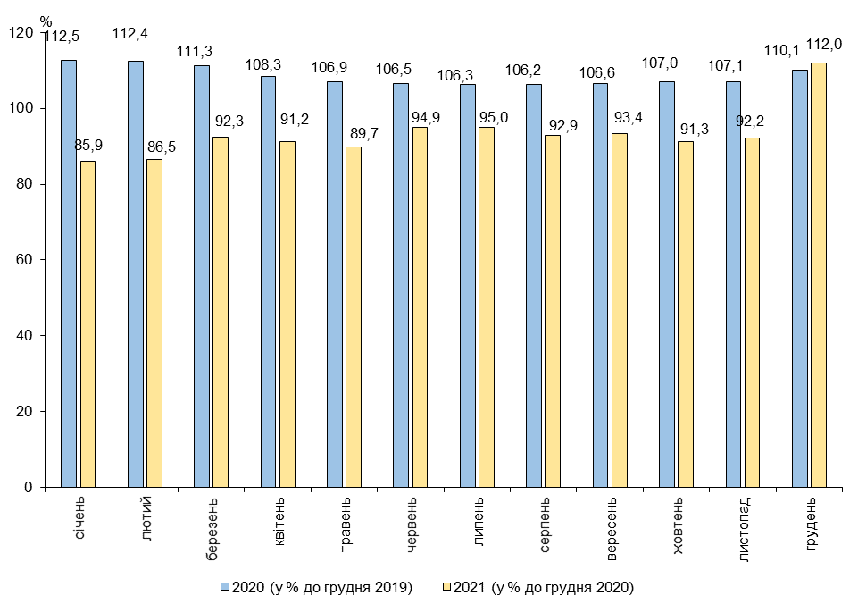

4.13гр
4.13. Заробітна плата штатних працівників по регіонах
у 2021 році
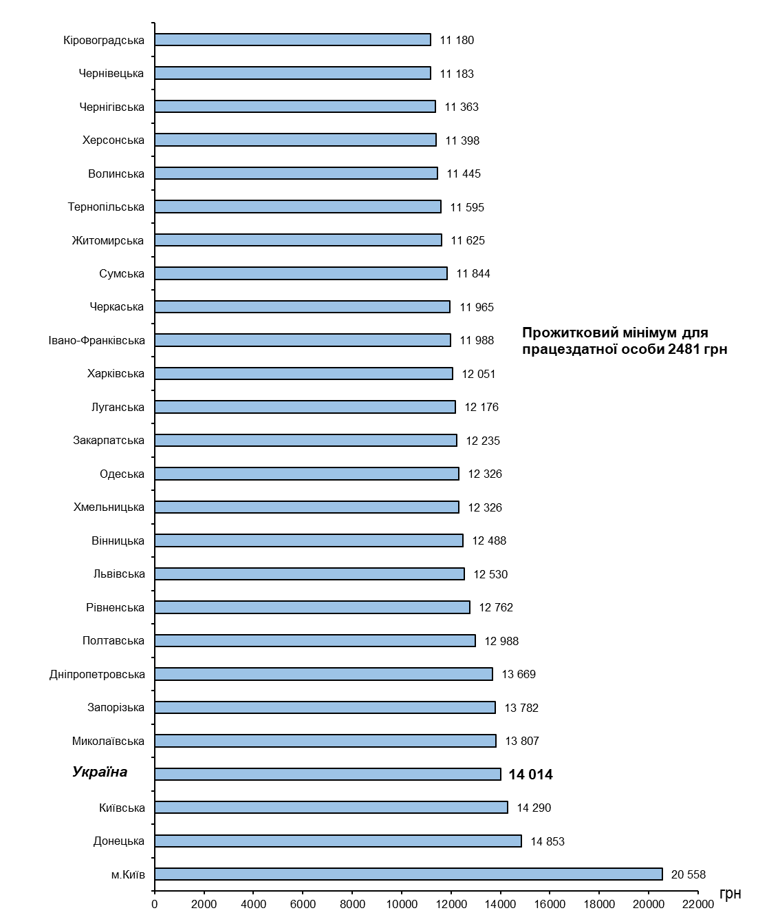

4.23-4.24гр
4.23. Динаміка кількості штатних працівників, яким заробітну плату
нараховано в межах мінімальної заробітної плати, що діяла
у грудні відповідного року

 | (питома вага у загальній кількості працівників, %)
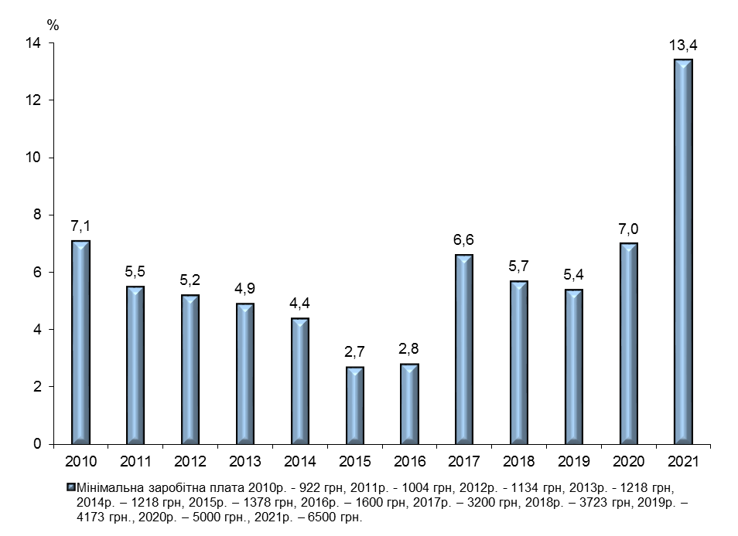

4.24. Розподіл кількості штатних працівників за розмірами заробітної
плати, нарахованої у грудні 2021 року (кумулятивно)
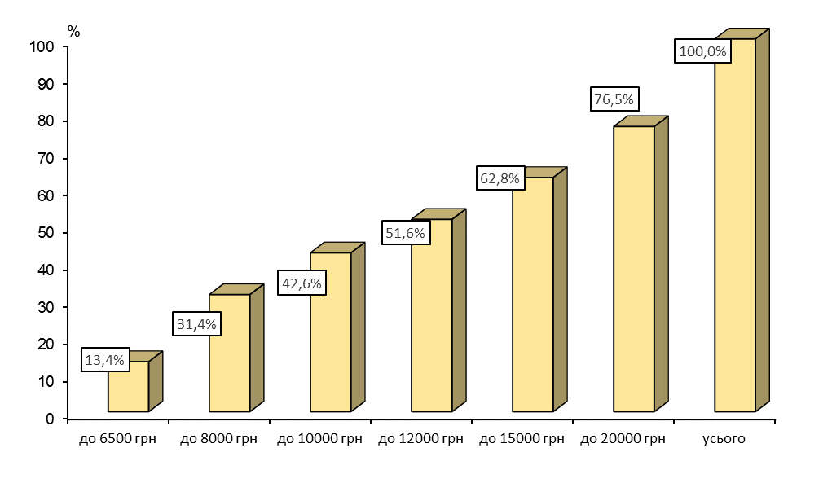

Примітка. Дані за 2010-2020 роки наведено по юридичних особах та відокремлених підрозділах юридичних осіб із кількістю найманих працівників 10 і більше осіб, починаючи з 2021 року – сформовано по юридичних особах із кількістю працівників 10 і більше осіб за даними реєстру застрахованих осіб Державного реєстру загальнообов’язкового державного соціального страхування.

4.28гр
4.28. Структура фонду оплати праці штатних працівників за видами
економічної діяльності у 2021 році
 | (%)
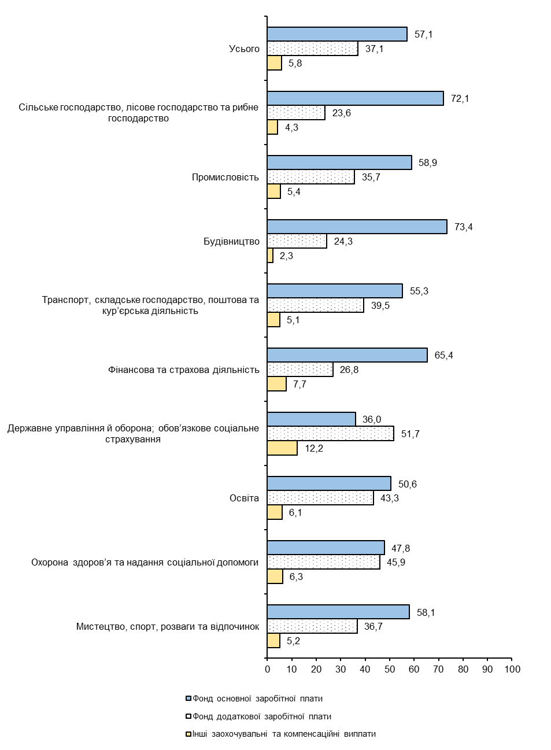

5.1-5.2
5.1. Заборгованість населенню із заробітної плати
та соціальних виплат
(на початок року, млн.грн)
 | 2015 1 | 2016 | 2017 | 2018 | 2019 | 2020 | 2021 | 2022

Усього | 1,363 | 1,966 | 1,834 | 2,390 | 2,677 | 3,099 | 3,209 | 3,643
у тому числі
із заробітної плати | 1,320 | 1,881 | 1,791 | 2,368 | 2,645 | 3,034 | 3,137 | 3,207
із соціального страхування | 43 | 85 | 43 | 22 | 31 | 65 | 72 | 436
потерпілим на виробництві | – | – | – | – | – | – | – | –
по пенсіях | – | – | – | – | – | – | – | –
по стипендіях | – | – | – | – | – | – | – | –
допомога по безробіттю | – | – | – | – | – | – | – | –
соціальна допомога сім’ям з дітьми | – | – | – | – | – | – | – | –
грошове забезпечення
військовослужбовців | – | – | – | – | – | – | – | –
1 Сума заборгованості перерахована та не включає частину тимчасово окупованих територій у Донецькій та Луганській областях.

5.2. Структура заборгованості з виплати заробітної плати за видами
економічної діяльності на 1 січня 2022 року
Промисловість | 75.1
Інші галузі | 14.2
Транспорт і зв'язок | 6.3
Будівництво | 3
Сільське господарство | 1.4

Примітка. У цьому розділі дані наведено по юридичних особах та відокремлених підрозділах юридичних осіб із урахуванням цензу за кількістю найманих працівників, починаючи з 2022 року - по юридичних особах, активних на початок року, з урахуванням цензу за кількістю найманих працівників (див. методологічні пояснення).

5.4гр
5.4. Приріст, зниження заборгованості з виплати заробітної плати
по регіонах у 2021 році

 | (1 січня 2022 % до 1 січня 2021)
Херсонська | 196.8
Чернівецька | 161.1
Хмельницька | 138.4
Вінницька | 136.6
Львівська | 109.7
Івано-Франківська | 87.6
Рівненська | 76.9
Дніпропетровська | 59.7
Чернігівська | 45.4
Тернопільська | 43.4
м.Київ | 42.7
Київська | 40.5
Житомирська | 36.7
Одеська | 26.7
Миколаївська | 26.3
Україна | 22.8
Харківська | 20.5
Черкаська | 9
Запорізька | 5.4
Донецька | 2.9
 | -2.5
 | -7.9
 | -12.2
 | -14
 | -27.8
 | -62

5.6гр
5.6. Співвідношення заборгованості з виплати заробітної плати
та фонду оплати праці

по Україні
 | (на 1 січня, % до фонду оплати праці за грудень попереднього року)
2015 | 7
2016 | 4.4
2017 | 3.4
2018 | 3.4
2019 | 3.2
2020 | 3.3
2021 | 3
2022 | 2.5

по регіонах
 | (на 1 січня 2022)
Донецька | 11.4
Сумська | 11.4
Харківська | 6.1
Дніпропетровська | 4.3
Херсонська | 3.5
Луганська | 3.2
Україна | 2.5
Тернопільська | 2.1
Івано-Франківська | 1.9
Миколаївська | 1.8
Львівська | 1.7
Полтавська | 1.7
Черкаська | 1.5
Запорізька | 1.4
Волинська | 1.3
м.Київ | 1.3
Одеська | 1.1
Чернігівська | 1
Вінницька | 0.8
Київська | 0.8
Рівненська | 0.8
Житомирська | 0.6
Хмельницька | 0.6
Закарпатська | 0.3
Кіровоградська | 0.2
Чернівецька | 0.2

